FK ÚTMUTATÓ
Főkönyvi kivonat szerkesztési útmutató
három oszlopos főkönyvi kivonat készítésére
DigitAudit programhoz

Követelmények:

Az alapul szolgáló ( könyvelő programból letöltött ) főkönyvnek a mérleg és az eredménykimutatás összeállítására alkalmasnak kell lennie (5-9. számlaosztályok átvezetését megelőző állapot, 1-9 számalosztályok egyenlegeinek összege 0 értékű).

Az alapul szolgáló főkönyvnek Excel (XLS, XLSX) formátumúnak kell lennie, DE

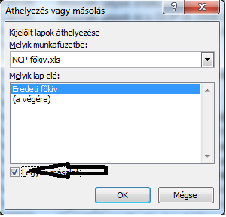
Ha a könyvelő program rendelkezik Audit XML állománnyal nincs teendő, mert a program azt képes az alábbi szerkesztések nélkül beolvasni!

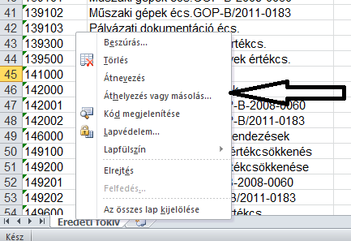
Ha nincs Audit XML állomány:

Javaslat a szerkesztés előkészítésére:

Első lépésként készítsen azonos másolatot az alapul szolgáló főkönyvről azért, hogy szükség esetén alkalmas állománya legyen az ellenőrzéshez.
A végrehajtás lépései: A munkalap fülön Jobb egér kattintás, Áthelyezés, vagy másolás, Legyen másolat pipálása. | ►►►►►
Az alapul szolgáló főkönyv másolatán végezze el az alábbi szerkesztéseket az eredeti kivonatot őrízze meg az ellenőrzéshez.

Szerkesztés:

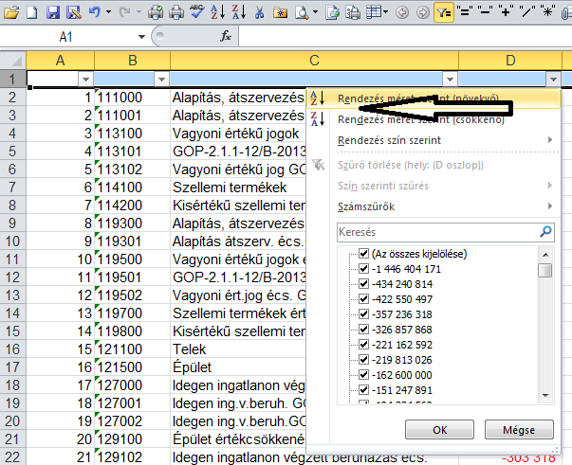
Több megoldás lehetséges a főkönyvi kivonat formájától, szerkezetétől és az Excel gyakorlattól függően. Alább egy lehetséges és gyakori módszert írunk le.
A főkönyvi számlaszámok oszlopa elé szúrjon be egy új oszlopot és nevezze el Sorszám oszlopnak.
Képezzen a Sorszám oszlopban 1,2,… sorszámokat a főkönyvi kivonat első számlaszámától a főkönyvi kivonat legutolsó soráig, amely még bármilyen adatot tartalmaz. Legyen figyelemmel arra, hogy valamennyi sor kapjon sorszámot, még akkor is, ha nem tartalmaz számértéket (Pl. összesítések, lapdobások, fejlécek, üres sorok, ..)
Amennyiben a főkönyvi számok Tartozik, vagy Követel egyenlege nem egy oszlopban szerepel, akkor az egyenleget képezze meg a főkönyvi kivonat adataiból egy harmadik oszlopban. Pl. A Tartozik egyenleg oszlop pozitív értékéhez hozzáadja a Követel egyenleg negatív érték oszlopát, vagy kivonja egymásból a két oszlop értékét, ha mindkét oszlop pozitív szám.
Ezt követően a képletet írja felül a cella értékkel. (Pl.: Jelölje ki egérrel az egyenleg oszlop celláit, és a kijelölt oszlopot Másolja vissza Irányított beillesztés/Értéket paranccsal)
Törölje a felesleges érték adatokat tartalmazó oszlopokat (pl. feleslegesek a Tartozik forgalom, Követel forgalom, Tartozik egyenleg, Követel egyenleg, vagy adatot nem tartalmazó üres, elválasztó oszlopok.) a főkönyvi számlák megnevezése után. A törlések célja, hogy a számla elnevezések oszlopa mellett közvetlenül a T+;K- értékeket tartalmazó oszlop következzen.
Figyelje meg a főkönyvi kivonat szerkezetét és törölje a felesleges, összesítő, üres, fejléc, … sorokat. A törléshez használjon oszlop (A-Z, Z-A) szűrőket, mely segít az azonos, vagy egymás után következő sorok csoportosításához és együttes, gyorsabb törléséhez. Ha ebben nincs gyakorlata, kérjen segítséget és TANULJA MEG!, mert ez nagyban segíti munkavégzését.
Ellenkező esetben a felesleges sorokat egyenként kell törölnie. | ►►►►►
A számlaszámok eredeti sorrendjének helyreállítására szolgál a Sorszám oszlopra szűrés A-Z-ig.
Törölje a főkönyvi számlaszámok és a számla elnevezések között esetleg megmaradt felesleges oszlopokat, és a Sorszám oszlopot is.
A szűréseket, törléseket addig folytassa, míg az alábbi követelmények nem teljesülnek.

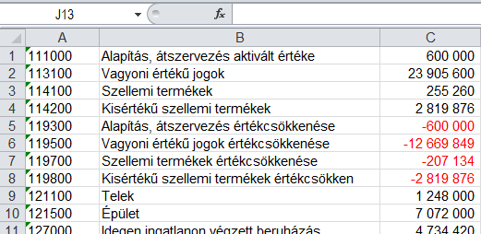
Követelmények a programba tölthető főkönyvi kivonattal szemben:

Az átalakított, három oszlopos főkönyvi kivonatnak balról az első munkalapon kell lennie.
A1 cellában az első főkönyvi szám van, és folytatólagosan A2-ben a második…és így tovább……. | ►►►►►
A főkönyvi számla számok csak értéket tartalmazhatnak, ellenkező esetben a beolvasott főkönyvi számot módosítani kell.
B1 cellában az első főkönyvi szám elnevezése van, B2-ben a második ….és így tovább….
C1 cellában az első főkönyvi egyenleg van, C2-ben a második…és így tovább..., Tartozik +, Követel ─ formában.
A C oszlop számformátumát állítsa tizedes jegy nélküli számformára. ( A cella tartomány kijelölése után Jobb egér, Cellaformázás/Szám/Tizedesjegyek: 0)
A C oszlop celláinak összege 0 értéket kell adjon, de a számítás eredményét ne írja a C oszlopba, helyette használja a C oszlopra kattintást a cellák felett és nézze meg az Excel program jobb alsó sarkában mutatott értéket, ha 0 akkor JÓ.
Üres sor a táblázatban nem lehet!
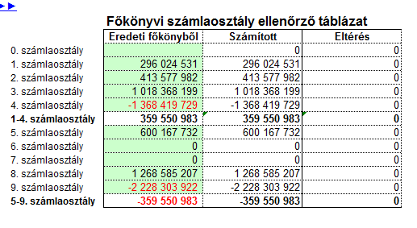

Főkönyvi számlaosztály ellenőrző táblázat használata

A táblázatot az Fk. háromoszlopos ellenőrző munkalap E-H oszlopában találja. | ►►►►►
A tábla az átalakított főkönyvi kivonatok ellenőrzését szolgálja, ha nem sikerült a szerkesztések után az 1-9 számlaosztályok egyenlegeként (C oszlop) 0 értékét elérni.
A három oszlopos főkönyvi kivonatot másolja át a Fk. három oszlopos ellenőrző munkalap A-B-C oszlopába az első sortól kezdődően.
Az Fk. három oszlopos ellenőrző munkalap táblázatának Számított oszlopában megjelenik a bemásolt főkönyv számlaosztályainak összesen értéke.
Írja be az alapul szolgáló főkönyvi kivonat számlaosztályainak összegét az Eredeti főkönyvből oszlop zöld színű celláiba.
Amennyiben az Eltérés oszlop értéket mutat, keresse meg az okát és helyesbítse a három oszlopos főkönyvi kivonatban mindaddig, míg valamennyi számlaosztály azonos értékű nem lesz. (Pl.: sort kell törölni, mert összesítést is tartalmaz a szerkesztett állapot, vagy véletlenül törölt főkönyvi számot, nevet és értéket kell pótolni)
Ha új főkönyvi számot kell felvinni legyen figyelemmel a K oszlopban lévő képlet másolására az új sorba.

◄◄VISSZA

